固定源二氧化碳排放因子
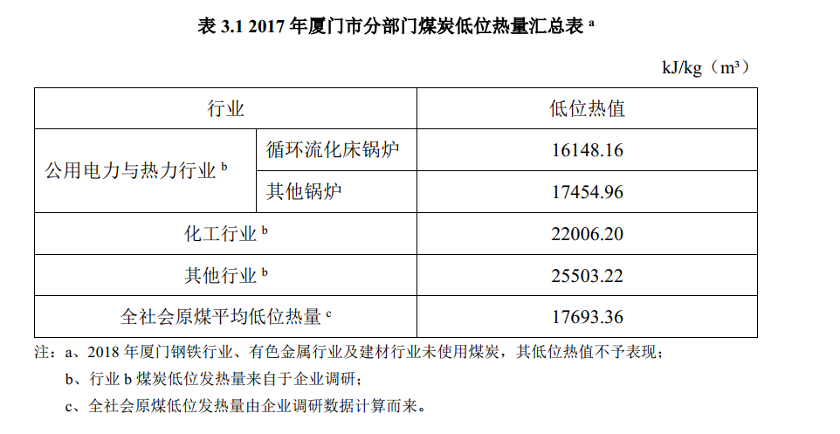
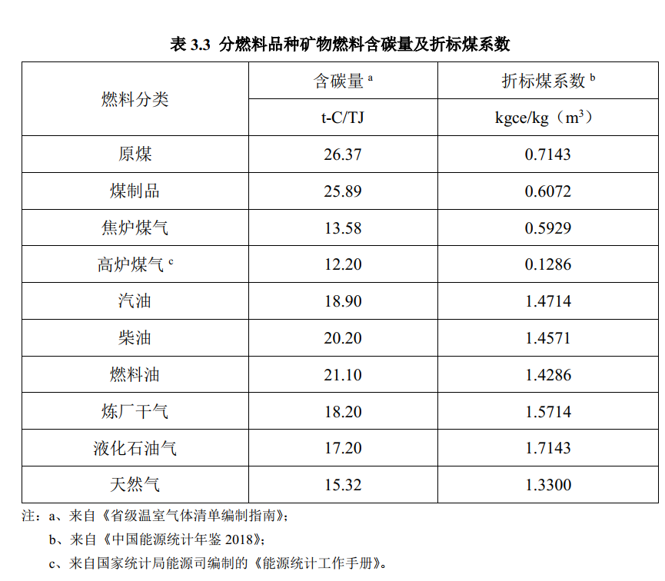
FuelR | 备注 | 燃料分类 | 平均低位发热量 | 单位 | 含碳量 | 单位 | 碳的氧化率 | 排放因子 | 单位 | 折标煤系数 | 单位
coal | 平均低位发热量取2019年的数值 | 原煤 | 18000 | kJ/kg | 26.37 | t-C/TJ | 0.98 | 0.00017056116 | 万吨气体/吨燃料 | 0.7143 | kgce/kg
coalproduct |  | 煤制品 | 23626 | kJ/kg | 25.89 | t-C/TJ | 0.98 | 0.00021979598564 | 万吨气体/吨燃料 | 0.6072 | kgce/kg
gasoline |  | 汽油 | 44800 | kJ/kg | 18.9 | t-C/TJ | 0.98 | 0.00030425472 | 万吨气体/吨燃料 | 1.4714 | kgce/kg
diesel |  | 柴油 | 43330 | kJ/kg | 20.2 | t-C/TJ | 0.98 | 0.00031451224933 | 万吨气体/吨燃料 | 1.4571 | kgce/kg
kerosene | 固定源无该类别能耗 | 煤油 | 44590 |  |  |  |  | 0
residual |  | 燃料油 | 40190 | kJ/kg | 21.1 | t-C/TJ | 0.98 | 0.00030471790067 | 万吨气体/吨燃料 | 1.4286 | kgce/kg
lpg |  | 液化石油气 | 50179 | kJ/kg | 17.2 | t-C/TJ | 0.98 | 0.00031013298213 | 万吨气体/吨燃料 | 1.7143 | kgce/kg
gas |  | 天然气 | 38931 | kJ/m3 | 15.32 | t-C/TJ | 0.99 | 0.0021650151996 | 万吨气体/万立方米燃料 | 1.33 | kgce/m3
electricity | 无直接排放 | 电力
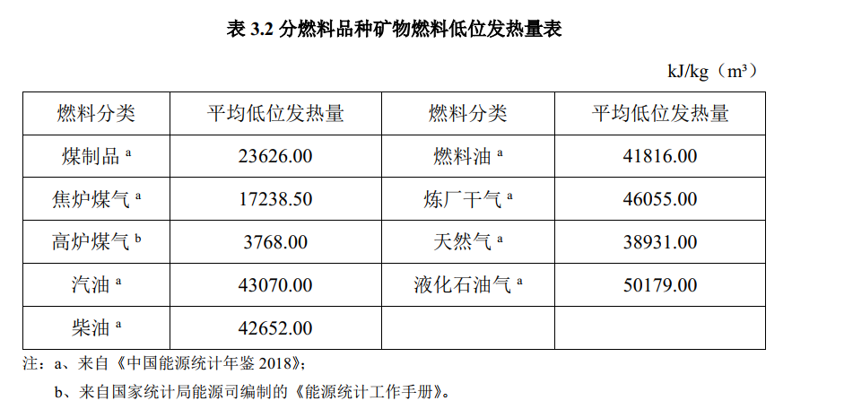

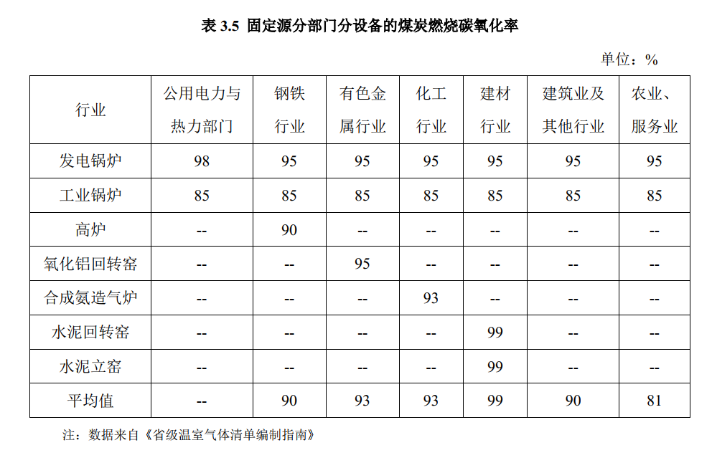
 | 固定源 | 移动源 |  | 固定源/移动源
coal | 0.00017056116 | NA | 0.00017056116 | 1
coalproduct | 0.00021979598564 | NA | 0.00021979598564 | 1
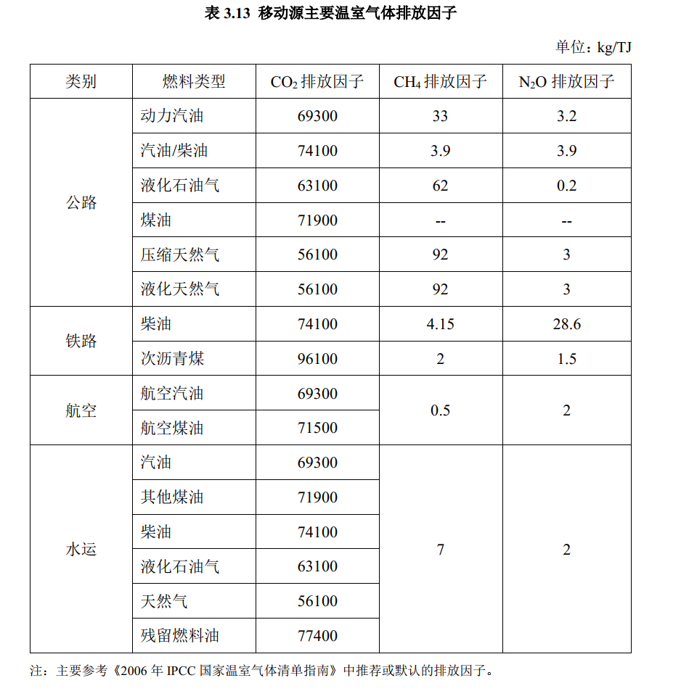
gasoline | 0.00030425472 | 0.00030425472 | 0.00030425472 | 1
diesel | 0.00031451224933 | 0.000314653794 | 0.00031458302167 | 0.99977502812
kerosene | NA | 0.000314190058 | 0.000314190058 | #VALUE!
residual | 0.00030471790067 | 0.000304849188 | 0.00030478354433 | 0.99978462201
lpg | 0.00031013298213 | 0.0003102969002 | 0.00031021494117 | 0.99973579921
gas | 0.0021650151996 | 0.0020681335125 | 0.002116574356 | 1.022886436
electricity | 0 | 0

Sheet2
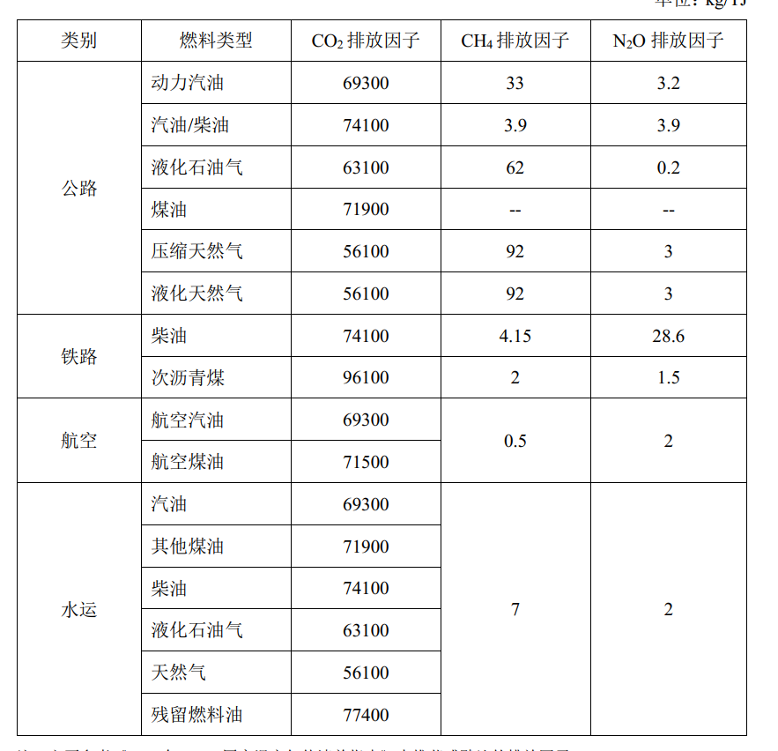
类别 | 燃料类型 | CO2 排放因子 | CH4 排放因子 | N2O 排放因子
公路
 | 汽油 | 74100 | 3.9 | 3.9
 | 柴油 | 74100 | 3.9 | 3.9
 | 液化石油气 | 63100 | 62 | 0.2

 | 天然气 | 56100 | 92 | 3
铁路
航空 | 煤油 | 71500 | 0.5 | 2
水运

 | 燃料油 | 77400 | 7 | 2

